Sheet1
과목명 | 마이크로프로세서 및 실습
분반 | 2분반
학번 | 2015136111
이름 | 임세정
과제명 | Hive_rid
번호 | 부품명 | 단가 | 수량(EA) | 가격 | 링크 | 사진
1 | ADA-779 [ Diffused Green 3mm LED (25 pack)] | 6,209 | 3 | 18,627 | http://toolparts.co.kr/front/php/product.php?product_no=68195&main_cate_no=&display_group= | 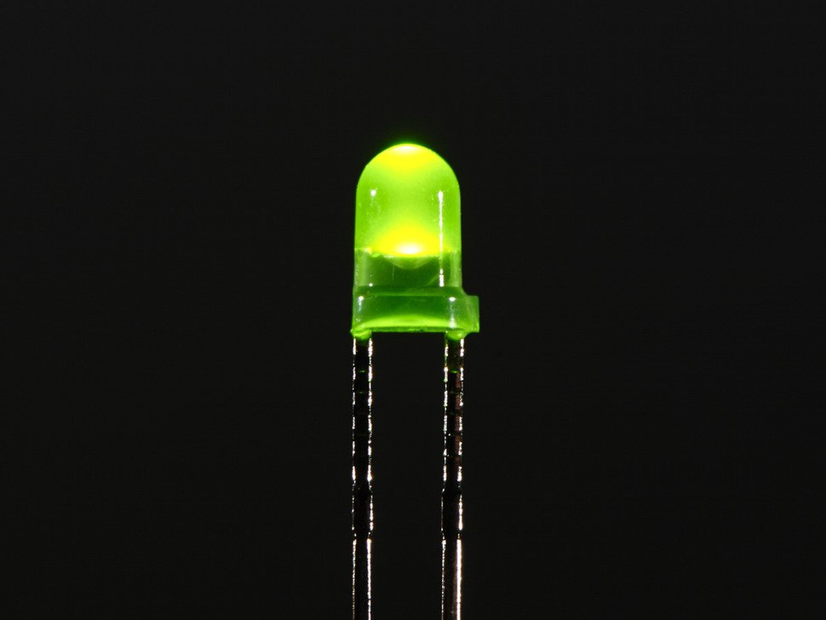
2 | ADA-1611 [4x4 실리콘 버튼 키패드 (Silicone Elastomer 4x4 Button Keypad - for 3mm LEDs) ] | 7,700 | 3 | 23100 | http://roboholic1.godo.co.kr/shop/goods/goods_view.php?goodsno=329783 | 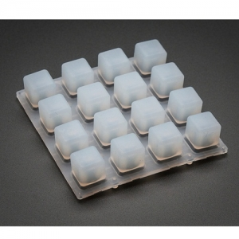
3 | ADA-1616 [4x4 키패드 PCB 보드 (Adafruit Trellis Monochrome Driver PCB for 4x4 Keypad & 3mm LEDs) ] | 14,300 | 4 | 57200 | http://roboholic1.godo.co.kr/shop/goods/goods_view.php?goodsno=329784

 |  |  | 최종가격 | 98,927

